Simple
照片 | ref 号码 | ean unidades | nombre de productos | ean de paquete | ean de caja | ean de caja transporte | cantidad | precio de unidad | total
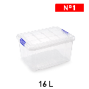 | 8414926111160 | 8414926111160 | Multipurpose box Nº 1 16 Lt |  |  |  | 20 | 38.8 | 185.6675
 | 8414926111160 | 8414926111160 | Multipurpose box Nº 1 16 Lt |  |  |  | 20 | 38.8 | 185.6675
 | 8800884038579 | 8800884038579 | 麻布糖果袋BOLSA DE CARAMELO |  |  |  | 12 | 4.725 | 185.6675
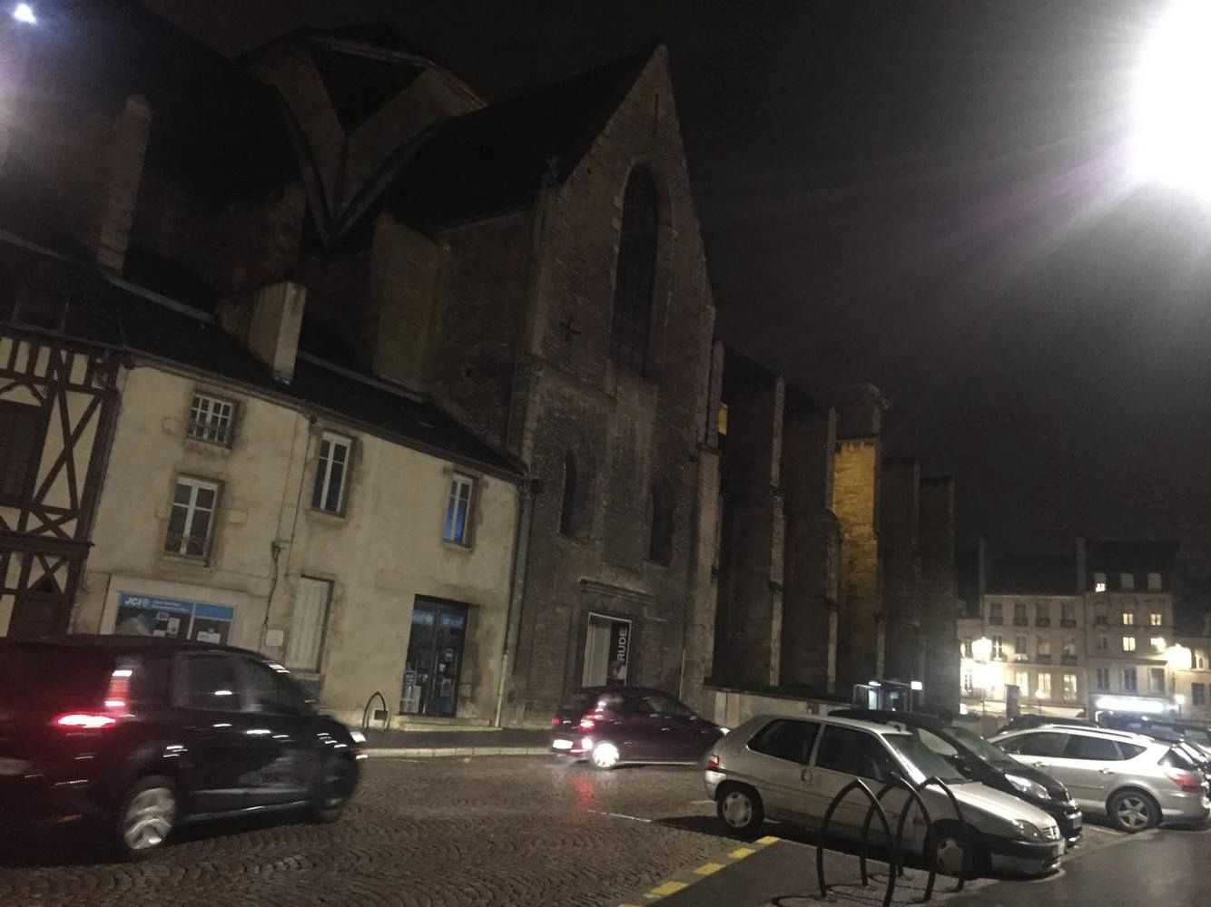 | 2323 | 2323 | price_19% |  |  |  | 1 | 102.3975 | 185.6675
 | 2323 | 2323 | price_19% |  |  |  | 1 | 0.945 | 185.6675

